中表紙
74,518t
4.9%
859,478t
56.7%
1,516,772t
84.8%
582,776t
38.4%
5.0%
3.1%
3.3%
3.8%
7.4%
8.8%
8.9%
14.5%
15.3%
※処分数量には告示産廃（17,169t)を含む。
1,533,940t
97.4%
1,492,986ｔ
8.1%
11.3%
11.3%
12.2%
35,901t 2.3%
5,053t 0.3%
2.2%

第１章 環境保全事業統計

1-1-16固定発生源からの窒素酸化物排出量の推移～
１-16 固定発生源からの窒素酸化物排出量の推移
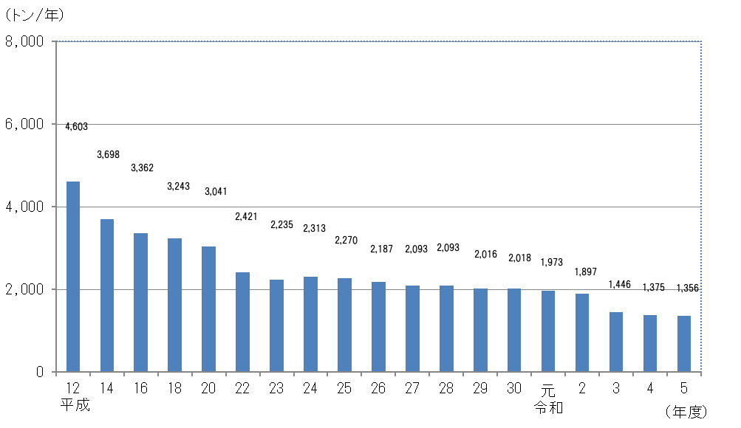

１－17 窒素酸化物・硫黄酸化物総量規制対象工場・事業場数
 |  |  |  |  |  |  | （令和７年３月末現在）
大 気 汚 染 防 止 法 特 定 工 場 等 |  |  |  | 工 場・事 業 場 数
窒 素 酸 化 物・硫 黄 酸 化 物 |  |  |  | 41
窒 素 酸 化 物 |  |  |  | 1
硫 黄 酸 化 物 |  |  |  | 55
計 |  |  |  | 97

１－18 立入指導等の状況（大気）
 |  |  |  |  |  | （令和６年度）
内 容 | 各環境保全監視担当
法令区分 | 立入事業所数 |  | 立入指導施設数
法 律 | 182 |  | 1,415
条 例 | 97 |  | 783
その他 | 200 |  | 1,201
計 | 479 |  | 3,399
（注）書面による確認調査を含む

１－19 環境月間に係る立入検査結果
 |  |  |  |  |  |  |  |  | （令和６年度）
立入工場 | NOx・SOx総量 規制対象 | その他工場 |  |  | 検査施設数 |  | 内訳
・ |  | ・
事業場数 |  | 事業場 |  |  |  |  | 改善指導有 | 無
92 | 58 | 34 |  |  | 1,067 |  | 59 | 1,008

（注）書面による確認調査を含む

１－20 冬季環境保全強化月間に係る立入検査結果
 |  |  |  |  |  |  |  |  | （令和６年度）
立入工場 | NOx・SOx総量 規制対象 | その他工場 |  |  | 検査施設数 |  | 内訳
・ |  | ・
事業場数 |  | 事業場 |  |  |  |  | 改善指導有 | 無
104 | 55 | 49 |  |  | 890 |  | 86 | 804

（注）書面による確認調査を含む

